市场概况
亚马逊市场调研模版
样本数量 | 月总销量 | 平均变体数量 | 平均价格 | 平均评论数量 | 平均星级评分 | 大类平均排名(Küche, Haushalt & Wohnen)
100 | 46554 | 2.33 | 13.86 € | 761 | 4.42 | 12809
TOP100品牌垄断趋势
 | 月销量 | 品牌市场份额占比
LessMo | 3532 | 7.59%
dowowdo | 2613 | 5.61%
DOQAUS | 2528 | 5.43%
Relaxdays | 2390 | 5.13%
Splendz | 2252 | 4.84%
Airabc | 2034 | 4.37%
Morfone | 1854 | 3.98%
Besuche den Blumtal-Store | 1807 | 3.88%
Emsa | 1511 | 3.25%
eisaro | 1199 | 2.58%
QcoQce | 1119 | 2.40%
Theuwnee | 1057 | 2.27%
Umi | 1042 | 2.24%
EWEIMA | 932 | 2.00%
Ezilif | 908 | 1.95%
Kiddo Feedo | 718 | 1.54%
LUCKEA | 691 | 1.48%
Rottay | 662 | 1.42%
AcrossSea | 627 | 1.35%
Enervat | 613 | 1.32%
Beyond | 599 | 1.29%
LoBalay | 562 | 1.21%
Ponsey | 551 | 1.18%
Apkyo | 536 | 1.15%
Torgenn | 530 | 1.14%
Baozun | 527 | 1.13%
Besuche den Lekue-Store | 519 | 1.11%
Gifort | 506 | 1.09%
Besuche den AiBast-Store | 500 | 1.07%
homeasy | 424 | 0.91%
GOWA ORIGIN | 415 | 0.89%
YouJaBz | 403 | 0.87%
Amerigo | 398 | 0.85%
Besuche den Quikobo-Store | 392 | 0.84%
Al Aziz | 384 | 0.82%
Alwayjoy | 377 | 0.81%
Warmodern | 375 | 0.81%
SAICOOS | 367 | 0.79%
MOSOTECH | 351 | 0.75%
Ankway | 348 | 0.75%
Besuche den Lurch-Store | 324 | 0.70%
aircover | 313 | 0.67%
KERL | 311 | 0.67%
Lurch | 310 | 0.67%
Besuche den Generic-Store | 301 | 0.65%
SilverRack | 291 | 0.63%
Kikkerland | 285 | 0.61%
Besuche den Emsa-Store | 262 | 0.56%
starte | 253 | 0.54%
Jisile | 252 | 0.54%
...
TOP 10品牌销量占比
 | 汇总
Splendz | 4.84%
Relaxdays | 5.13%
Morfone | 3.98%
LessMo | 7.59%
Emsa | 3.25%
eisaro | 2.58%
dowowdo | 5.61%
DOQAUS | 5.43%
Besuche den Blumtal-Store | 3.88%
Airabc | 4.37%
 |  |  | 品牌 | 月销量 | TOP10品牌销量占比
 |  |  | Splendz | 2252 | 4.84%
 |  |  | Relaxdays | 2390 | 5.13%
 |  |  | Morfone | 1854 | 3.98%
 |  |  | LessMo | 3532 | 7.59%
 |  |  | Emsa | 1511 | 3.25%
 |  |  | eisaro | 1199 | 2.58%
 |  |  | dowowdo | 2613 | 5.61%
 |  |  | DOQAUS | 2528 | 5.43%
 |  |  | Besuche den Blumtal-Store | 1807 | 3.88%
 |  |  | Airabc | 2034 | 4.37%
 |  |  | 总计 | 21720 | 46.66%
淡旺季趋势(数字越小 越靠近旺季)
 | 汇总
2021/1 | 1430
2021/2 | 1305
2021/3 | 839
2021/4 | 465
2021/5 | 220
2021/6 | 73
2021/7 | 280
2021/8 | 673
2021/9 | 1309
2021/10 | 2188
2021/11 | 2929
2021/12 | 2641
2022/1 | 1578
2022/2 | 1546
2022/3 | 1082
2022/4 | 755
不同上架时间销量占比
 | 求和项:月销量 | 上架年份月销量占比
2010 | 262 | 0.56%
2012 | 310 | 0.67%
2014 | 190 | 0.41%
2015 | 3282 | 7.05%
2016 | 1022 | 2.20%
2017 | 269 | 0.58%
2018 | 3404 | 7.31%
2019 | 2534 | 5.44%
2020 | 14269 | 30.65%
2021 | 14099 | 30.29%
2022 | 6913 | 14.85%
上架趋势分布
 | 汇总
2010 | 1
2012 | 1
2014 | 1
2015 | 6
2016 | 4
2017 | 1
2018 | 6
2019 | 5
2020 | 26
2021 | 32
2022 | 17

TOP 100 Listing 评分区间
 | 月销量 | Listing数量
4.9-5.1 | 1621 | 4
4.7-4.9 | 5852 | 13
4.5-4.7 | 16298 | 30
4.3-4.5 | 18331 | 35
4.1-4.3 | 2243 | 10
3.9-4.1 | 1195 | 3
3.7-3.9 | 751 | 3
3.5-3.7 | 263 | 2
TOP 100 Listing价格分布
 | 月销量 | Listing数量
12-16 | 21279 | 38
8-12 | 16290 | 32
4-8 | 3299 | 11
16-20 | 2651 | 8
24-28 | 1760 | 5
20-24 | 719 | 3
32-36 | 381 | 2
28-32 | 175 | 1
TOP100卖家地区分布
 | 月销量 | Listing数量
 | 3902 | 9
AT | 606 | 2
CN | 28412 | 57
CN(HK) | 313 | 1
CY | 130 | 1
DE | 9917 | 21
ES | 173 | 1
FR | 530 | 1
GB | 718 | 1
IT | 506 | 1
LV | 519 | 1
NL | 285 | 1
SK | 398 | 2
US | 145 | 1

卖家类型分布
 | 月销量 | Listing数量
NA | 4969 | 5
FBM | 1428 | 4
FBA | 34071 | 79
AMZ | 6086 | 12
不同评价数量的销量分布
 | 月销量 | Listing数量
2-101 | 9613 | 30
102-201 | 3851 | 13
202-301 | 3147 | 8
302-401 | 1119 | 5
402-501 | 1549 | 5
502-601 | 2013 | 3
602-701 | 3793 | 6
702-801 | 324 | 2
802-901 | 1042 | 1
902-1001 | 617 | 2
1002-1101 | 1886 | 3
1102-1201 | 2140 | 2
1202-1301 | 1993 | 3
1302-1401 | 964 | 2
1502-1601 | 2287 | 3
1702-1801 | 2157 | 3
2002-2101 | 229 | 1
2102-2201 | 1003 | 2
2202-2301 | 2528 | 1
2702-2801 | 1511 | 1
3602-3701 | 1659 | 1
3702-3801 | 213 | 1
6202-6301 | 718 | 1
11002-11082 | 198 | 1

总结 1. 品牌垄断度较高, 但整体市场容量较大, 基本进入TOP 50排名 日均单量可达10单左右 2. 类目市场平均价格较低, 81%的销量集中在8€-16€的价格区间, 16€-28€仅占10%的市场份额 3. 新品友好度较高, 整个市场份额基本集中在2020年到2022年上架的链接, 意味着该市场品牌敏感度不高 新进品牌容易获得较高的市场份额 4. 平均评论数量761条, 41%的市场份额分布在评论数量2-501条的链接上, 该市场对评论数量的要求不高, 新品大概有10-50条评价便可获得一定市场份额 5. 平均星级评分在4.42左右, 且大部分链接的星级评分都在4.3-4.7 意味着该市场产品差评率 退货率不高, 售后成本较低, 但也意味着没有比较明显的痛点可做切入 6. 自营卖家较少, 基本都是第三方的中国卖家 7. 无明显的淡旺季区分 8. 整体产品市场都是以硅胶材质为主, 套装数量2-4套较多, 以方形形状为主, 菱形及球形占一小部分市场份额。 9. 开发产品可从套装搭配上做出差异化, 考虑到冰格使用场景广泛 但基本以喝酒, 喝饮料等场景为主, 可考虑搭配方形 菱形 球形的冰格套装加上冰夹及威士忌杯子 售价可抬高 且可满足大部分受众场景的使用

市场容量及趋势
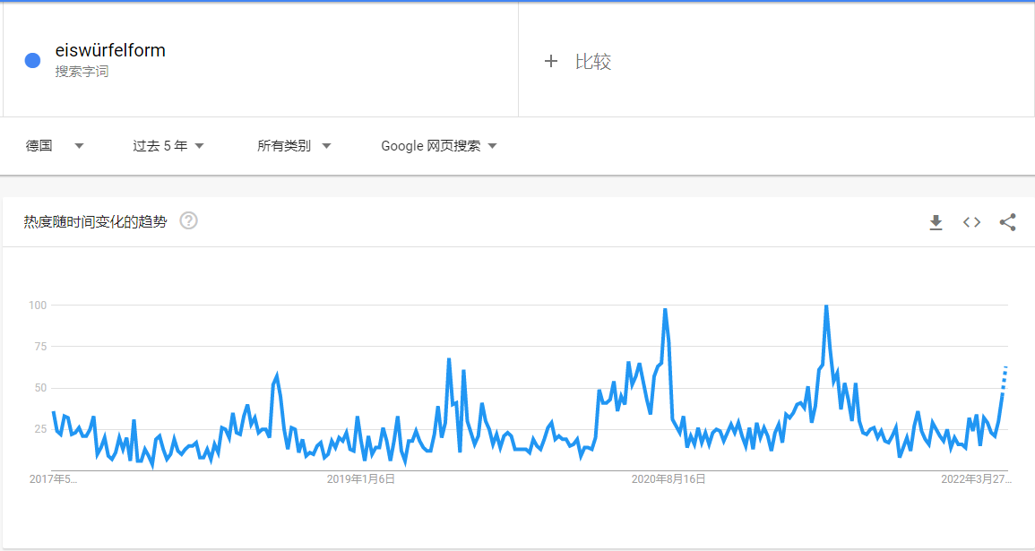
Google趋势 | Brand Analytics Search Frequency Rank |  | 月份 | Search Term | 平均值项:Search Frequency Rank
过去五年 |  |  | 2021-01-01 |  | 1430
 |  |  | 2021-02-01 |  | 1305
 |  |  | 2021-03-01 |  | 839
 |  |  | 2021-04-01 |  | 465
 |  |  | 2021-05-01 |  | 220
 |  |  | 2021-06-01 |  | 73
 |  |  | 2021-07-01 |  | 280
 |  |  | 2021-08-01 |  | 673
 |  |  | 2021-09-01 |  | 1309
 |  |  | 2021-10-01 |  | 2188
 |  |  | 2021-11-01 |  | 2929
 |  |  | 2021-12-01 |  | 2641
 |  |  | 2022-01-01 |  | 1578
 |  |  | 2022-02-01 |  | 1546
 |  |  | 2022-03-01 |  | 1082
 |  |  | 2022-04-01 |  | 755
 |  |  | 总计 |  | 1207
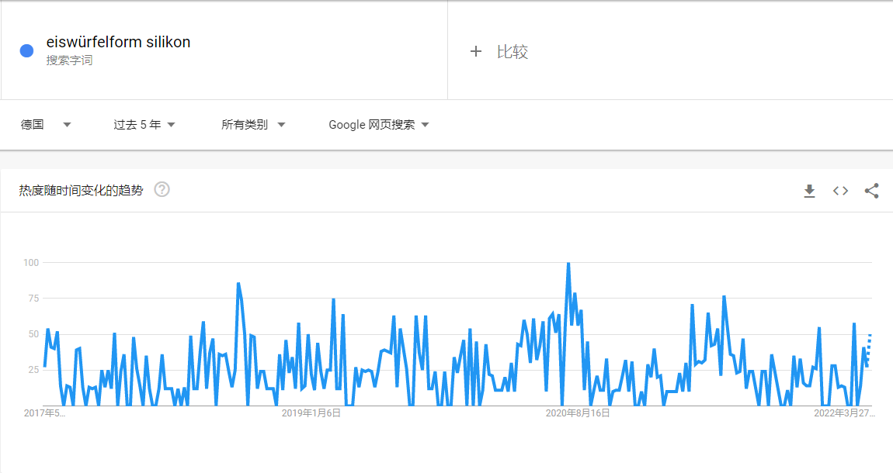

 |  | 无太大波动的淡旺季起伏, 销售旺季基本集中在3-8月份。

痛点分析
品牌 | ASIN | 卖家所属地 | 配送方式 | 评分 | 评分数 | 月销量 | 月销售额(€) | 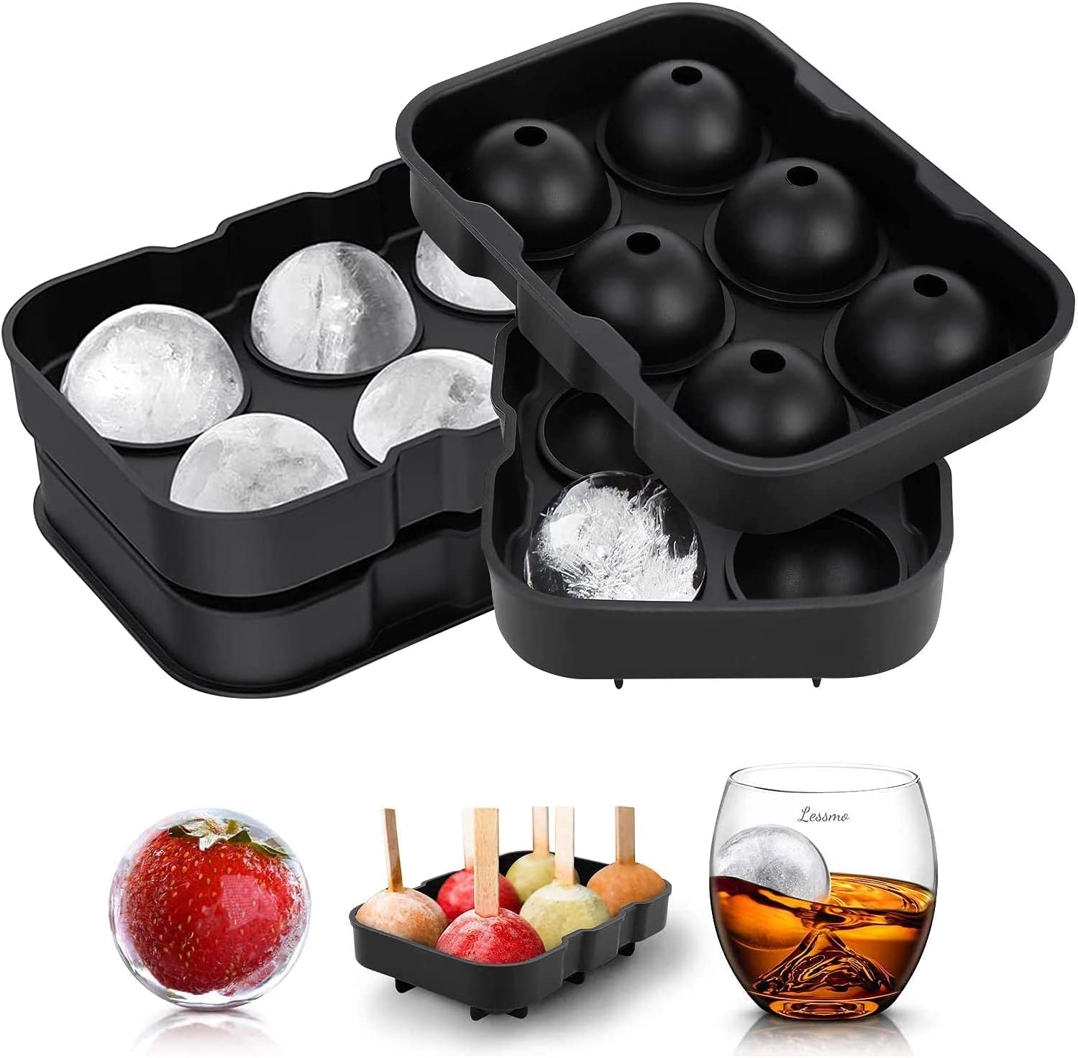 | 1. Lessmo这款带注水口盖子的冰格， 痛点主要在于客户通过注水口加水后 水容易泄露 2. 盖子与容器无法完美的贴合在一起 导致无法做出完美的球形冰球
Arendo | B09R5P83HV | DE | FBM | 4.2 | 7 | 100 | 2,285.00 €
Airabc | B09WXXS2FG |  | NA | 4.5 | 1105 | 1830 | 25,601.70 €
Airabc | B0929522RS | CN | FBA | 4.5 | 424 | 204 | 1,425.96 €
DOQAUS | B088D3DSYK | CN | FBA | 4.6 | 2211 | 2528 | 35,366.72 €
LessMo | B07S8589XP | CN | FBA | 4.7 | 1503 | 1438 | 22,849.82 €
LessMo | B07HJ8N8GJ | CN | FBA | 4.5 | 2171 | 652 | 10,425.48 €
LessMo | B07T1P8QZG | CN | FBA | 4.6 | 1521 | 587 | 11,910.23 € | 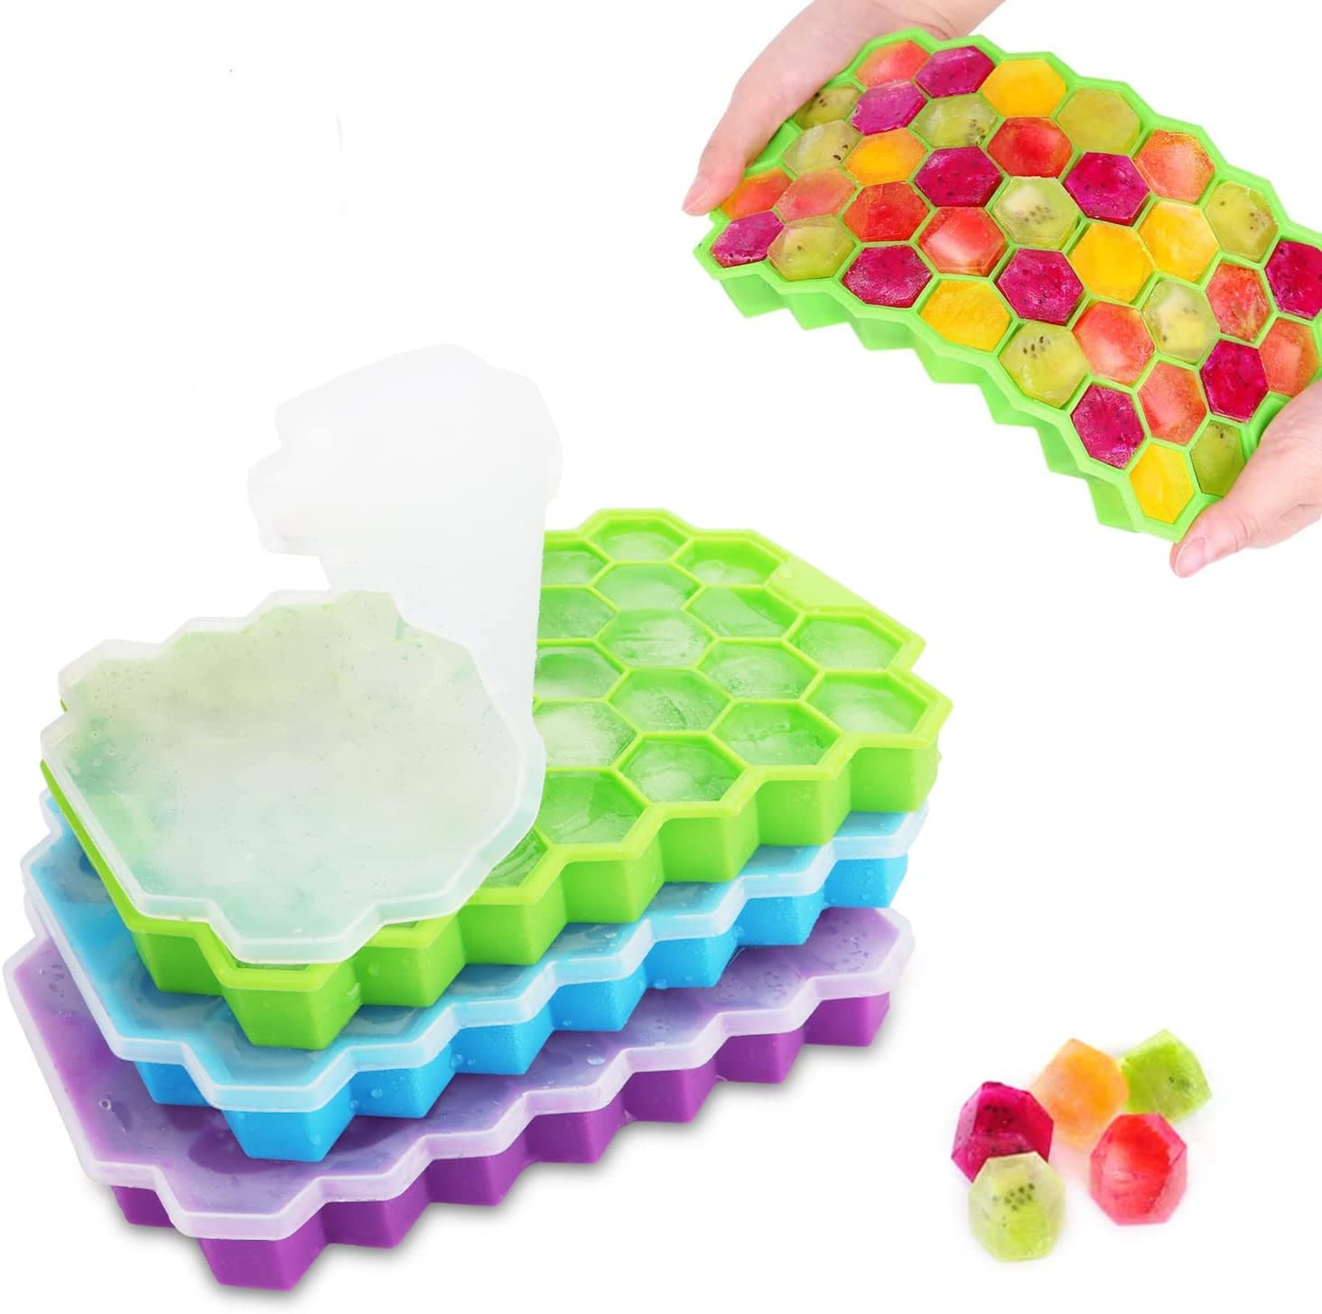 | 1. 散发出一股难闻的味道 2. 冰块很难取得出来 3. 盖子盖不稳 水容易泄露
LessMo | B084SNZ22T | CN | FBA | 3.8 | 567 | 492 | 6,686.28 €
LessMo | B09P68GQJ5 | CN | FBA | 4.7 | 4 | 233 | 2,840.27 €
LessMo | B08CBCHTH4 | CN | FBA | 4.5 | 111 | 130 | 1,818.70 €
Emsa | B017XYB27K | DE | AMZ | 4.6 | 2754 | 1511 | 15,094.89 €
Umi | B08QJL7DR4 | DE | FBA | 4.4 | 831 | 1042 | 8,846.58 €
Morfone | B07DR76BZZ | CN | FBA | 4.4 | 3686 | 1659 | 23,192.82 € | 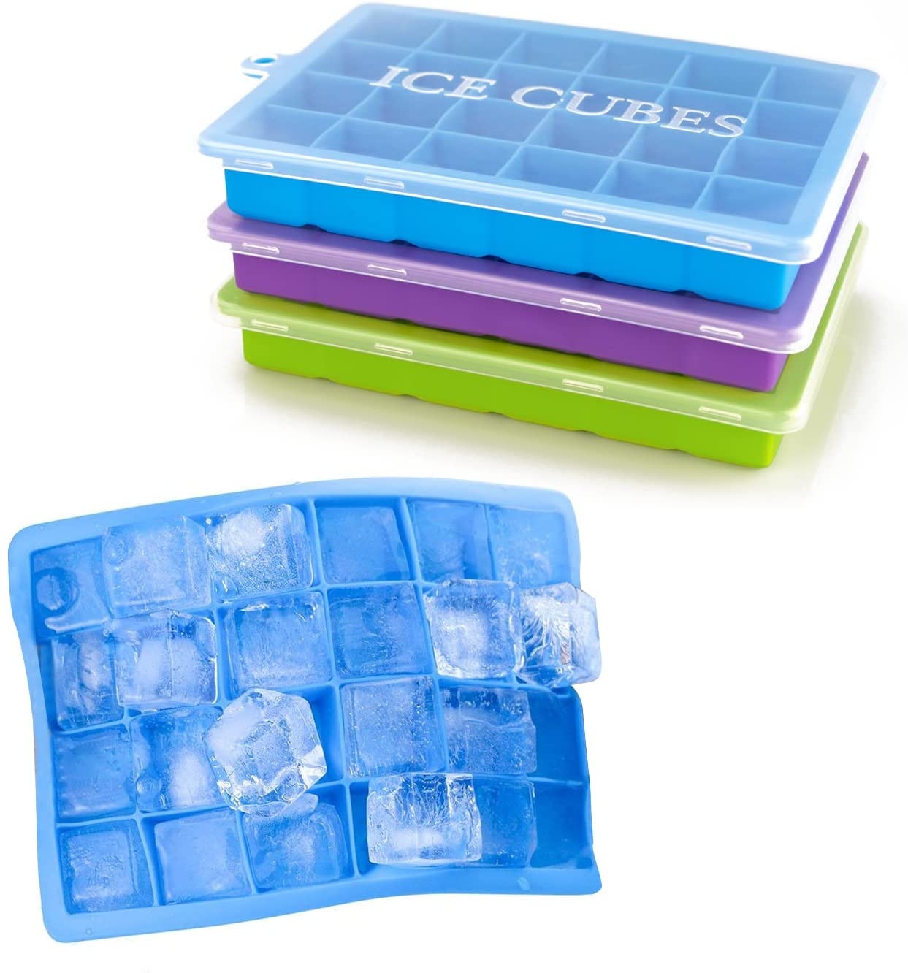 | 1. 散发出一股难闻的味道 2. 冰块很难取得出来 3. 盖子盖不稳 水容易泄露
Morfone | B085HLL3SG | CN | FBA | 4.4 | 704 | 195 | 2,903.55 €
dowowdo | B08DJ4XGDZ | CN | FBA | 4.4 | 1724 | 1447 | 17,349.53 €
dowowdo | B092Q6TLYY | CN | FBA | 4.3 | 654 | 690 | 8,273.10 €
dowowdo | B09PDP48CR | CN | FBA | 4.8 | 77 | 476 | 6,897.24 €
Relaxdays | B085W7N3TC | DE | AMZ | 4.4 | 606 | 1507 | 15,054.93 €
Relaxdays | B085W7JRSB | DE | AMZ | 4.5 | 615 | 363 | 3,590.07 €
Relaxdays | B087CFPJJ5 | DE | AMZ | 4.4 | 220 | 321 | 3,174.69 € | 针对痛点给出的解决方案： | 1. 针对盖子盖不稳 不够密封的问题, 可以用强密封性及弹性较大的材质 避免因为无法密封而导致水泄露
Relaxdays | B092QTW3QK | DE | AMZ | 4.4 | 59 | 199 | 2,366.11 €
eisaro | B08XMF2MPZ | CN | FBA | 4.5 | 1281 | 955 | 13,837.95 €
eisaro | B09Q148B8P | CN | FBA | 4.6 | 350 | 244 | 3,169.56 €
QcoQce | B08RD1JMWH | CN | NA | 4.3 | 1019 | 1119 | 14,535.81 €
EWEIMA | B096RJX8M2 | CN | FBA | 4.3 | 1359 | 932 | 6,514.68 €
Besuche den Blumtal-Store | B099DXHFQN | DE | NA | 4.7 | 562 | 922 | 11,054.78 €
Besuche den Blumtal-Store | B099DX39FF | DE | FBM | 4.6 | 663 | 885 | 8,841.15 €
Ezilif | B089W4PX8B | CN | FBA | 4.3 | 1238 | 908 | 9,670.20 €
Splendz | B09NTP1PHK | CN | FBA | 4.5 | 96 | 747 | 11,197.53 €
Splendz | B09NVS7JNR | CN | FBA | 4.4 | 87 | 701 | 7,002.99 €
Splendz | B09NVTK1F8 | CN | FBA | 4.0 | 14 | 518 | 3,620.82 €
Splendz | B09V6XT5JH | CN | FBA | 4.4 | 38 | 286 | 2,571.14 €
Theuwnee | B098P7C1K7 | CN | FBA | 4.4 | 254 | 728 | 9,893.52 €
Theuwnee | B09PFTVX39 | CN | FBA | 4.5 | 14 | 329 | 4,273.71 €
Kiddo Feedo | B00T6ZG6I0 | GB | FBA | 4.6 | 6218 | 718 | 11,466.46 €
LUCKEA | B09F5MP8TZ | CN | FBA | 4.6 | 186 | 691 | 10,358.09 €
Rottay | B08CH513LF | CN | FBA | 4.4 | 1092 | 662 | 8,433.88 €
AcrossSea | B091CJHG24 | CN | FBA | 4.4 | 213 | 627 | 8,144.73 €
Enervat | B09S67JPCR | CN | FBA | 4.3 | 20 | 613 | 6,736.87 €
Beyond | B01MCWRZKI | DE | FBA | 4.7 | 502 | 599 | 16,742.05 €
LoBalay | B09PYNGBTR | CN | NA | 4.5 | 25 | 562 | 7,862.38 €
Apkyo | B09Q842YJ2 | CN | NA | 4.7 | 4 | 536 | 10,714.64 €
Torgenn | B09CDPX659 | FR | FBA | 4.9 | 11 | 530 | 7,367.00 €
Baozun | B08R8SCFPZ |  | FBA | 4.5 | 232 | 527 | 10,007.73 €
Besuche den Lekue-Store | B00VLNB72A | LV | AMZ | 4.7 | 1726 | 519 | 12,923.10 €
Gifort | B079K5WCN1 | IT | FBA | 3.9 | 368 | 506 | 5,662.14 €
Besuche den AiBast-Store | B09W9MKX6D | CN | FBA | 4.3 | 467 | 500 | 8,495.00 €
homeasy | B08XXB6F6P | CN | FBA | 4.2 | 130 | 424 | 5,931.76 €
GOWA ORIGIN | B09VTLC43M | AT | FBA | 5.0 | 8 | 415 | 3,722.55 €
Besuche den Quikobo-Store | B0919PMKZN | CN | FBA | 4.3 | 125 | 392 | 4,327.68 €
Al Aziz | B092C73J3B | DE | FBA | 4.7 | 110 | 384 | 5,756.16 €
Alwayjoy | B09FYV4HQY | CN | AMZ | 4.2 | 10 | 377 | 4,335.50 €
Warmodern | B09R1VCT7F | CN | FBA | 5.0 | 9 | 375 | 6,746.25 €
SAICOOS | B088RF2MHN | CN | FBA | 4.4 | 201 | 367 | 9,905.33 €
MOSOTECH | B085XHYK2V | CN | FBA | 4.3 | 2135 | 351 | 4,770.09 €
Ankway | B08QMDXNMY | CN | FBA | 4.4 | 998 | 348 | 6,253.56 €
Ponsey | B095BZ8W5Q | CN | FBA | 4.4 | 112 | 341 | 3,406.59 €
Ponsey | B091SDWGFY | CN | FBA | 4.4 | 415 | 210 | 2,937.90 €
Besuche den Lurch-Store | B07BHY87NT | DE | AMZ | 4.2 | 471 | 324 | 4,827.60 €
aircover | B093SW8P6S | CN(HK) | FBA | 4.5 | 112 | 313 | 3,752.87 €
KERL | B07MW3TGCY |  | AMZ | 4.2 | 487 | 311 | 1,716.72 €
Lurch | B00706I8JW | DE | AMZ | 4.5 | 1114 | 310 | 3,096.90 €
Besuche den Generic-Store | B09QJHGWPY |  | FBA | 5.0 | 3 | 301 | 3,608.99 €
SilverRack | B08X4YH9R9 | DE | FBA | 4.4 | 53 | 291 | 2,616.09 €
Kikkerland | B07N6N6MKK | NL | FBA | 4.4 | 283 | 285 | 1,564.65 €
Amerigo | B0716JZ71Y | SK | FBA | 4.6 | 908 | 269 | 3,494.31 €
Amerigo | B07FXHDN78 | SK | FBA | 4.6 | 775 | 129 | 3,223.71 €
Besuche den Emsa-Store | B003BNZT9K | DE | FBA | 4.3 | 1583 | 262 | 3,890.70 €
starte | B08S6S9SK9 | CN | FBM | 4.6 | 108 | 253 | 3,033.47 €
Jisile | B09VCCQV5F | CN | FBA | 3.6 | 4 | 252 | 2,517.48 €
Mannesfaktur | B08L5DBQT5 |  | FBA | 4.4 | 228 | 249 | 3,234.51 €
GOURMEO | B07LB1FXB4 | DE | FBA | 4.4 | 2096 | 229 | 2,287.71 €
BUYONE | B094XJXB1W | CN | FBA | 4.5 | 34 | 220 | 3,077.80 €
Luxuvee | B0897HL72Q | CN | FBA | 4.3 | 267 | 220 | 3,077.80 €
VESTAGUL | B09MZ16V8B |  | FBA | 4.5 | 16 | 215 | 3,222.85 €
VEHHE | B08FDH9819 | CN | FBA | 4.5 | 3742 | 213 | 1,989.42 €
YouJaBz | B09QLW8J1C | CN | FBA | 4.6 | 11 | 213 | 2,553.87 €
YouJaBz | B09QLTGRT7 | CN | FBA | 3.7 | 8 | 190 | 1,708.10 €
Cavalrywolf | B09YD5L24W | CN | FBA | 4.7 | 11082 | 198 | 2,570.04 €
Besuche den VINENCO-Store | B09996DY5N | AT | FBA | 4.6 | 1793 | 191 | 6,683.09 €
TAMLED | B00ANT6R2I | DE | FBM | 4.7 | 203 | 190 | 6,838.10 €
PL ZMPWLQ | B08GCLQ4BG | CN | FBA | 4.5 | 393 | 188 | 2,254.12 €
DOCA | B088N5VC11 | CN | FBA | 4.3 | 105 | 176 | 2,266.88 €
DAYHAP | B09VKFP6SH | CN | FBA | 4.5 | 2 | 175 | 5,248.25 €
BlueFox | B018PGXKCA | DE | FBA | 4.2 | 655 | 175 | 1,135.75 €
Lékué | B01D1LSFZQ | ES | AMZ | 4.7 | 699 | 173 | 1,124.50 €
Besuche den Amazon Commercial-Store | B08DPKRCM8 |  | AMZ | 4.0 | 83 | 171 | 1,749.33 €
Lacari Home &amp; Living | B07GRTYGS4 | DE | FBA | 4.1 | 112 | 166 | 2,820.34 €
muenfly | B09QLRTMBR | CN | FBA | 4.7 | 51 | 152 | 1,974.48 €
InnoNeeds | B095C8VRYQ |  | FBA | 4.3 | 42 | 152 | 3,038.48 €
Grimm &amp; Brothers FRANKFURT | B08ZGQ8FZM |  | FBA | 4.5 | 64 | 146 | 3,934.70 €
Housewares Solutions | B00H8W54EK | US | FBA | 4.3 | 107 | 145 | 1,158.55 €
FOOLSALIBAI | B07L6CJR1X | CN | FBA | 4.2 | 387 | 134 | 1,474.00 €
Grenhaven | B00TOM5DGG | CY | FBA | 4.3 | 1203 | 130 | 765.70 €
Besuche den Walfos-Store | B08R57WVRS | CN | FBA | 4.2 | 54 | 127 | 1,268.73 €
Amazy | B01FU8MQ6C | DE | FBA | 4.2 | 1093 | 105 | 733.95 €
Ziyero | B08JLGRYTD | CN | FBA | 3.7 | 114 | 69 | 1,034.31 €
Besuche den ilauke-Store | B093BSSCFB | CN | FBA | 4.4 | 323 | 47 | 765.63 €
Besuche den WOMA-Store | B07TXCMX62 | DE | FBA | 4.7 | 1339 | 32 | 655.68 €
huirong | B097RM5Z6Q | CN | FBA | 3.5 | 2 | 11 | 153.89 €

